Sheet1
Expectativas | % | P | a) | Respuesta:
Sin respuesta | 4 | 0.04 | P(Rebasa): | 0.05
Por debajo | 26 | 0.26 | b) | Respuesta:
Cumple | 65 | 0.65 | P(Cumple||Rebasa): | 0.7
Rebasa | 5 | 0.05
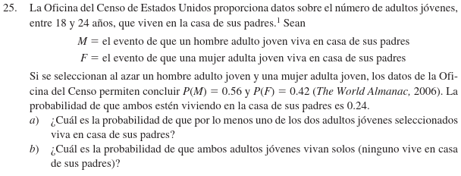

Evento | probabilidad |  | a) | Respuesta:
P(M) | 0.56 |  | P(Un adulto): | 0.74
P(F) | 0.42
P(M&&F) | 0.24
 |  |  | b) | Respuesta:
 |  |  | P(!(M&&F)): | 0.26

